Blad1
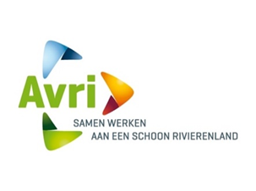
Bijlage 2 Nota van Inlichtingen

Betreft: Europese aanbesteding Nieuwe website
Kenmerknummer: TN 460704
Datum: 20-06-2024
Versie: concept

Nr | Label | Onderwerp | Vraag | Antwoord

